Korel
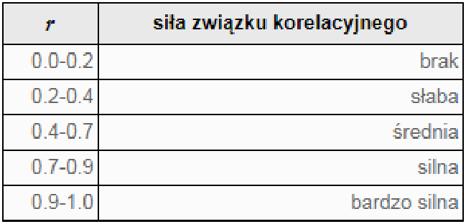
sr | sr
86 | 46.428571429
odch | odch
3.0509951538 | 4.0304959942
xi | yi | x-sr | y-sr | (x-sr)(y-sr) | (x-sr)^2 | (y-sr)^2
83.1 | 41 | -2.9 | -5.4285714286 | 15.742857143 | 8.41 | 29.469387755
88.2 | 45 | 2.2 | -1.4285714286 | -3.1428571429 | 4.84 | 2.0408163265 | r |  | 0.0046468851589
87.3 | 42 | 1.3 | -4.4285714286 | -5.7571428571 | 1.69 | 19.612244898
90.4 | 52 | 4.4 | 5.5714285714 | 24.514285714 | 19.36 | 31.040816327 | regresja liniowa
80.6 | 52 | -5.4 | 5.5714285714 | -30.085714286 | 29.16 | 31.040816327 | a | 0.0061387354205
87.1 | 46 | 1.1 | -0.42857142857 | -0.47142857143 | 1.21 | 0.18367346939 | b | 45.900640182
85.3 | 47 | -0.7 | 0.57142857143 | -0.4 | 0.49 | 0.32653061224
 |  |  |  | 0 | 0 | 0
 |  |  |  | 0 | 0 | 0
 |  |  |  | 0 | 0 | 0
 |  |  |  | 0 | 0 | 0
 |  |  |  | 0 | 0 | 0
 |  |  |  | 0 | 0 | 0
 |  |  |  | 0 | 0 | 0
 |  |  |  | 0 | 0 | 0
 |  |  |  | 0 | 0 | 0
 |  |  |  | 0 | 0 | 0
 |  |  |  | 0 | 0 | 0 |  |  | 0.252 | 0.00022111267866
 |  |  |  | 0 | 0 | 0 |  |  | 0.315
 |  |  |  | 0 | 0 | 0
 |  |  |  | 0 | 0 | 0
 |  |  |  | 0 | 0 | 0
 |  |  |  | 0 | 0 | 0
 |  |  |  | 0 | 0 | 0 |  |  |  | a | 0.019865043829 | 44.693195434 | b
 |  |  |  | 0 | 0 | 0 |  |  |  |  | 0.77121249625 | 66.319485813
 |  |  |  | 0 | 0 | 0 |  |  |  | r | 0.00022111267866 | 6.1420672428
 |  |  |  | 0 | 0 | 0 |  |  |  |  | 0.00066348474088 | 3 | srx
 |  |  |  | 0 | 0 | 0 |  |  |  |  | 0.025029955225 | 113.17497004 | sry
 |  |  |  | 0 | 0 | 0
 |  |  |  | 0 | 0 | 0
 |  |  |  | 0 | 0 | 0
 |  |  |  | 0 | 0 | 0
 |  |  |  | 0 | 0 | 0
 |  |  |  | 0 | 0 | 0
 |  |  |  | 0 | 0 | 0
 |  |  |  | 0 | 0 | 0
 |  |  |  | 0 | 0 | 0
 |  |  |  | 0 | 0 | 0
 |  |  |  | 0 | 0 | 0
 |  |  |  | 0 | 0 | 0
 |  |  |  | 0 | 0 | 0
 |  |  |  | 0 | 0 | 0
 |  |  |  | 0 | 0 | 0
 |  |  |  | 0 | 0 | 0
 |  |  |  | 0 | 0 | 0
 |  |  |  | 0 | 0 | 0
 |  |  |  | 0 | 0 | 0
 |  |  |  | 0 | 0 | 0
 |  |  |  | 0 | 0 | 0
 |  |  |  | 0 | 0 | 0
 |  |  |  | 0 | 0 | 0
 |  |  |  | 0 | 0 | 0
 |  |  |  | 0 | 0 | 0
 |  |  |  | 0 | 0 | 0
 |  |  |  | 0 | 0 | 0
 |  |  |  | 0 | 0 | 0
 |  |  |  | 0 | 0 | 0
 |  |  |  | 0 | 0 | 0
 |  |  |  | 0 | 0 | 0
 |  |  |  | 0 | 0 | 0
 |  |  |  | 0 | 0 | 0
 |  |  |  | 0 | 0 | 0
 |  |  |  | 0 | 0 | 0
 |  |  |  | 0 | 0 | 0
 |  |  |  | 0 | 0 | 0
 |  |  |  | 0 | 0 | 0
 |  |  |  | 0 | 0 | 0
 |  |  |  | 0 | 0 | 0
 |  |  |  | 0 | 0 | 0
 |  |  |  | 0 | 0 | 0
 |  |  |  | 0 | 0 | 0
 |  |  |  | 0 | 0 | 0
 |  |  |  | 0 | 0 | 0
 |  |  |  | 0 | 0 | 0
 |  |  |  | 0 | 0 | 0
 |  |  |  | 0 | 0 | 0
 |  |  |  | 0 | 0 | 0
 |  |  |  | 0 | 0 | 0
 |  |  |  | 0 | 0 | 0
 |  |  |  | 0 | 0 | 0
 |  |  |  | 0 | 0 | 0
 |  |  |  | 0 | 0 | 0
 |  |  |  | 0 | 0 | 0
 |  |  |  | 0 | 0 | 0
 |  |  |  | 0 | 0 | 0
 |  |  |  | 0 | 0 | 0
 |  |  |  | 0 | 0 | 0
 |  |  |  | 0 | 0 | 0
 |  |  |  | 0 | 0 | 0
 |  |  |  | 0 | 0 | 0
 |  |  |  | 0 | 0 | 0
 |  |  |  | 0 | 0 | 0
 |  |  |  | 0 | 0 | 0
 |  |  |  | 0 | 0 | 0
 |  |  |  | 0 | 0 | 0

